Лист1
Прайс лист на готовые 3D панели CRUSTALIN от компании Декорлайн
Название, артикул Размер листа | Высота рельефа | Цена за 1м2 | МДФ 4мм | МДФ 6мм | МДФ 8мм | МДФ 10мм | МДФ 12мм | МДФ 16мм
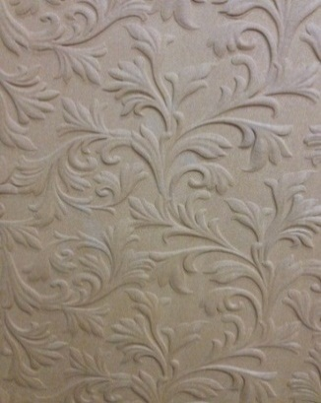 Росток Артикул №7 | 4мм |  | 1,600р. | 1,685р. | 1,780р. | 1,860р. | 2,035р. | 2,385р.

 |  | Цена за лист 2440х590 мм | МДФ 4мм | МДФ 6мм | МДФ 8мм | МДФ 10мм | МДФ 12мм | МДФ 16мм
 |  |  | 2,304р. | 2,426р. | 2,563р. | 2,678р. | 2,903р. | 3,434р.
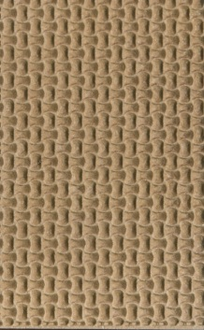 Рогожка Артикул №1 | 2мм | Цена за 1м2 | МДФ 4мм | МДФ 6мм | МДФ 8мм | МДФ 10мм | МДФ 12мм | МДФ 16мм
 |  |  | 1,400р. | 1,485р. | 1,580р. | 1,660р. | 1,835р. | 2,185р.

 |  | Цена за лист 2440х590 мм | МДФ 4мм | МДФ 6мм | МДФ 8мм | МДФ 10мм | МДФ 12мм | МДФ 16мм
 |  |  | 2,016р. | 2,138р. | 2,275р. | 2,390р. | 2,642р. | 3,146р.
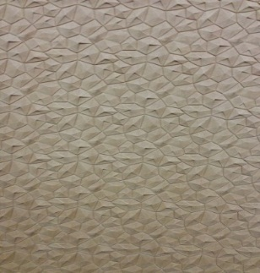 Аметист Артикул №3 | 4мм | Цена за 1м2 | МДФ 4мм | МДФ 6мм | МДФ 8мм | МДФ 10мм | МДФ 12мм | МДФ 16мм
 |  |  | 1,960р. | 2,045р. | 2,140р. | 2,220р. | 2,395р. | 2,745р.

 |  | Цена за лист 2440х590 мм | МДФ 4мм | МДФ 6мм | МДФ 8мм | МДФ 10мм | МДФ 12мм | МДФ 16мм
 |  |  | 2,822р. | 2,945р. | 3,082р. | 3,197р. | 3,449р. | 3,953р.
 Арабика Артикул №4 | 5мм | Цена за 1м2 | МДФ 4мм | МДФ 6мм | МДФ 8мм | МДФ 10мм | МДФ 12мм | МДФ 16мм
 |  |  | 1,960р. | 2,045р. | 2,140р. | 2,220р. | 2,395р. | 2,745р.

 |  | Цена за лист 2440х590 мм | МДФ 4мм | МДФ 6мм | МДФ 8мм | МДФ 10мм | МДФ 12мм | МДФ 16мм
 |  |  | 2,822р. | 2,945р. | 3,082р. | 3,197р. | 3,449р. | 3,953р.
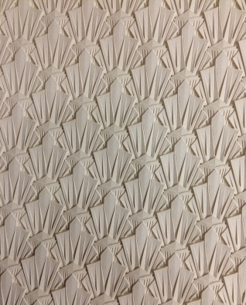 Лазурит Артикул №8 | 6мм | Цена за 1м2 | МДФ 4мм | МДФ 6мм | МДФ 8мм | МДФ 10мм | МДФ 12мм | МДФ 16мм
 |  |  | 2,740р. | 2,825р. | 2,920р. | 3,000р. | 3,175р. | 3,525р.

 |  | Цена за лист 2440х590 мм | МДФ 4мм | МДФ 6мм | МДФ 8мм | МДФ 10мм | МДФ 12мм | МДФ 16мм
 |  |  | 3,946р. | 4,068р. | 4,205р. | 4,320р. | 4,572р. | 5,076р.
Прайс лист на 3D панели от компании Декорлайн
Название, артикул Размер листа | Высота рельефа | Цена за 1м2 | Толщина основы МДФ
 |  |  | МДФ 4мм | МДФ 6мм | МДФ 8мм | МДФ 10мм | МДФ 12мм | МДФ 16мм
 Пламя Артикул №5 | 3мм |  | 1,850р. | 1,935р. | 2,030р. | 2,110р. | 2,285р. | 2,635р.

 |  | Цена за лист 2440х590 мм | МДФ 4мм | МДФ 6мм | МДФ 8мм | МДФ 10мм | МДФ 12мм | МДФ 16мм
 |  |  | 2,664р. | 2,786р. | 2,923р. | 3,038р. | 3,290р. | 3,794р.
 Спринт Артикул №2 | 5мм | Цена за 1м2 | МДФ 4мм | МДФ 6мм | МДФ 8мм | МДФ 10мм | МДФ 12мм | МДФ 16мм
 |  |  | 2400 | 2485 | 2580 | 2660 | 2835 | 3185

 |  | Цена за лист 2440х590 мм | МДФ 4мм | МДФ 6мм | МДФ 8мм | МДФ 10мм | МДФ 12мм | МДФ 16мм
 |  |  | 3456 | 3578 | 3715 | 3830 | 4082 | 4586
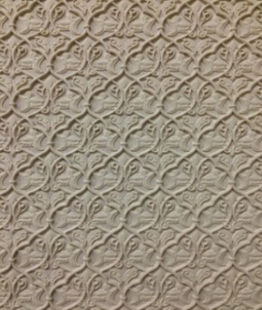 Арабеска Артикул №6 | 3мм | Цена за 1м2 | МДФ 4мм | МДФ 6мм | МДФ 8мм | МДФ 10мм | МДФ 12мм | МДФ 16мм
 |  |  | 1800 | 1885 | 1980 | 2060 | 2235 | 2585

 |  | Цена за лист 2440х590 мм | МДФ 4мм | МДФ 6мм | МДФ 8мм | МДФ 10мм | МДФ 12мм | МДФ 16мм
 |  |  | 2592 | 2714 | 2851 | 2966 | 3218 | 3722
Преимущества наших 3D панелей: - 3D панели на любой основе МДФ, включая гибкий МДФ и фанеру - перепад высоты рельефа до 15мм - ворс после грунта отсутствует - цена в 2-3 раза дешевле аналогов из МДФ - размер листа 2440х590мм -изготовление по вашим эскизам от 100м2 -длина листа может быть 1830мм,2070мм,2800мм - МДФ может быть влагостойкий, огнеупорный, ламинированный
Наши контакты: Московская обл., г.Апрелевка ул.Парковая 1 стр.15 www.DECORLINE.PRO +7 964 710 15 09, +7 929 649 09 68

Лист2
Прайс лист на готовые 3D панели от компании Декорлайн
Название, артикул Размер листа | Высота рельефа | Цена за 1м2 | МДФ 4мм | МДФ 6мм | МДФ 8мм | МДФ 10мм | МДФ 12мм | МДФ 16мм
 Росток ( 2440х590мм) | 4мм |  | 1,600р. | 1,685р. | 1,780р. | 1,860р. | 2,035р. | 2,385р.

 |  |  | МДФ 4мм | МДФ 6мм | МДФ 8мм | МДФ 10мм | МДФ 12мм | МДФ 16мм
 |  |  | 2,304р. | 2,426р. | 2,563р. | 2,678р. | 2,930р. | 3,434р.

